상품제안서
디지토 차량용 주차번호판 비상 랜턴 겸용 비상탈출망치 겸용 | 상품코드: F29308

 |  |  |  |  |  |  | 02-412-0044 | www.easy1.co.kr
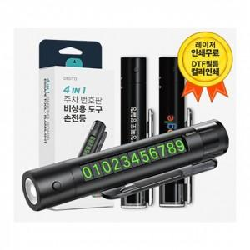

【상세/제작정보】 | 기본수량 미만 인쇄시 비용 추가. 인쇄및 스티커 별도문의.

【인쇄/포장옵션】 | 레이저, 스티커, 풀칼라 / 포장지포장

【공급단가】 | 수량 | 100~ | 300~ | 500~ | 1,000~ | 3,000~
*VAT별도 | 단가 | 6,380원 | 6,270원 | 6,110원 | 6,010원 | 5,850원

【상품 URL】 | http://www.easy1.co.kr/src/goods_detail.php?gdno=29308

